상품제안서
전구메모잇(제작형) | 상품코드: S05309

 |  |  |  |  |  |  | 02-713-8555 | www.synergygift.co.kr
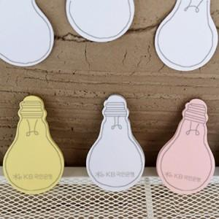

【상세/제작정보】 | 아이디어가 나오는 예쁜 전구 모양의 메모잇

【인쇄/포장옵션】 | 내지1도인쇄 / OPP(비닐)

【공급단가】 | 수량 | 1,000~ | 2,000~ | 3,000~ | 5,000~ | 10,000~
*VAT별도 | 20매 | 390원 | 345원 | 300원 | 270원 | 255원
 | 30매 | 510원 | 440원 | 400원 | 365원 | 335원
 | 50매 | 710원 | 640원 | 590원 | 510원 | 460원

【상품 URL】 | https://www.synergygift.co.kr:443/src/goods_detail.php?gdno=5606

